【別紙１】体力調査データ入力シート
 |  |  |  |  |  |  |  |  | 別紙１
体力調査データ入力シート |  |  |  | 学校名 | 高須 | 中学校

 |  | の部分は扱わないでください。
 |  | の本校の欄に、数値を記入します。

＜男子＞
黄色の枠の中に貴校の本年度の全国体力・運動能力、運動習慣等調査の結果を入力してください。

 | 【男子】
 | 生徒質問紙 抜粋領域 | 質問番号 | 生 徒 質 問 内 容 ※右の％は 肯定的回答（「当てはまる」 「どちらかと言えば当てはまる」等）の割合の合計 |  |  |  | 本校の結果 | 全国の結果
 |  | R３
 | 関心・意欲・態度 | 1 | 運動やスポーツが好き |  |  |  | 91.3 | 87.2
 | １週間の総運動時間 | 5 | 学校の体育の授業時間以外でも運動やスポーツを行っている （１週間に６０分以上の割合） |  |  |  | 93.2 | 92.2
 | 健康について（運動） | 2 | 運動やスポーツは大切 |  |  |  | 98.8 | 92.9
 | 学校での運動が楽しい | 10 | 保健体育の授業は楽しい |  |  |  | 95.0 | 89.9
 | 授業での運動量 | 11 | 保健体育の授業では、たくさん運動する |  |  |  | 97.8 | 94.8
 | 動きの質の向上 | 12 | 保健体育の授業で、自分の動きの質が向上している（例えば、ボール投げであれば、正しいフォームでボールを投げられるようになった）ことを実感することがある |  |  |  | 79.0 | 79.1
 | 授業での主体的な学び | 14 | 体力テストの結果や体力・運動能力の向上について、自分なりの目標を立てている |  |  |  | 64.6 | 63.4
黄色の枠の中に貴校の本年度の全国体力・運動能力、運動習慣等調査の結果を入力してください。

 | 【女子】
 | 生徒質問紙 抜粋領域 | 質問番号 | 生 徒 質 問 内 容 ※右の％は 肯定的回答（「当てはまる」 「どちらかと言えば当てはまる」等）の割合の合計 |  |  |  | 本校の結果 | 全国の結果
 |  | R３
 | 関心・意欲・態度 | 1 | 運動やスポーツが好き |  |  |  | 76.5 | 75.4
 | １週間の総運動時間 | 5 | 学校の体育の授業時間以外でも運動やスポーツを行っている。 （１週間に６０分以上の割合） |  |  |  | 83.3 | 82.0
 | 健康について（運動） | 2 | 運動やスポーツは大切 |  |  |  | 92.8 | 89.1
 | 学校での運動が楽しい | 10 | 保健体育の授業は楽しい |  |  |  | 91.7 | 83.1
 | 授業での運動量 | 11 | 保健体育の授業では、たくさん運動する |  |  |  | 93.9 | 93.0
 | 動きの質の向上 | 12 | 保健体育の授業で、自分の動きの質が向上している（例えば、ボール投げであれば、正しいフォームでボールを投げられるようになった）ことを実感することがある |  |  |  | 75.2 | 74.0
 | 授業での主体的な学び | 14 | 体力テストの結果や体力・運動能力の向上について、自分なりの目標を立てている |  |  |  | 64.2 | 63.0

【質問紙項目５】 １週間の総運動時間について

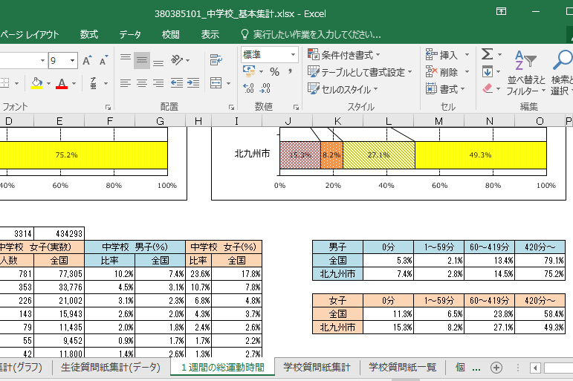

「全国」は公立学校の結果です。入力シートには、国立、公立、私立を含めた結果を入力しています。

各学校の１週間の総運動時間については、小・中学校それ
ぞれの、「基本集計」の中の、「１週間の総運動時間」の中に
ありますので、その中の「６０～４１９分」と「４２０分～」の２つ
の合計をご記入ください。

【別紙２】公表シート記入例
別紙２
令和３年度 全国体力・運動能力、運動習慣等調査における

北九州市立 |  | 高須 | 中学校の結果分析と今後の取組について

学校名はデータ入力シートより貼り付けられます。

スポーツ庁による「全国体力・運動能力、運動習慣等調査」について、令和３年６～７月に、２年生を対象として、「運動習慣等」についての調査を実施いたしました。 この度、本年度の調査結果を分析し、今後の取組についてまとめましたので、お知らせいたします。 本結果は、学校の現状を知っていただくとともに、ご家庭での取組の参考にしていただきたいと思います。運動習慣は、学校のみでなく、家庭で運動を一緒に「する・みる・話す」ことが大切です。本校では、運動習慣の確立と授業の充実により、総合的に体力の向上を目指しています。ご家庭でも運動習慣の確立に向けた取組の充実をお願いします。 ※ 本年度、本市においては「体力・運動能力」についての調査は実施していません。

上記の内容の他に、学校によって追記することがあれば記述してください。

調査の目的と内容はこのままで変えないでください。
１．全国体力・運動能力、運動習慣等調査の目的 ⑴ 義務教育の機会均等とその水準の維持向上の観点から、全国的な児童生徒の学力や学習状況を把握・分析し、教育施策の成果と課題を検証し、その改善を図る。 ⑵ 学校における児童生徒への教育指導の充実や学習状況の改善等に役立てる。 ⑶ そのような取組を通じて、教育に関する継続的な検証改善サイクルを確立する。

⑴ 国が全国的な子供の体力の状況を把握・分析することにより、子供の体力の向上に係る施策の成果 と課題を検証し、その改善を図る。 ⑵ 各教育委員会が自らの子供の体力の向上に係る施策の成果と課題を把握し、その改善を図るととも に、子供の体力の向上に関する継続的な検証改善サイクルを確立する。 ⑶ 各学校が各児童生徒の体力や運動習慣、生活習慣等を把握し、学校における体育・健康に関する指 導などの改善に役立てる。

２．本市における調査内容

⑴ 質問紙調査

運動習慣、生活習慣等に関する質問紙調査

3．運動習慣や生活習慣等に関する質問紙調査結果の概要
質問紙調査レーダーチャート
 | 本校 | 全国
関心・意欲・態度 | 91.3 | 87.2
１週間の総運動時間 | 93.2 | 92.2
健康について（運動） | 98.8 | 92.9
学校での運動が楽しい | 95.0 | 89.9
授業での運動量 | 97.8 | 94.8
動きの質の向上 | 79.0 | 79.1
授業での主体的な学び | 64.6 | 63.4
<男子>
 | 本校 | 全国
関心・意欲・態度 | 76.5 | 75.4
１週間の総運動時間 | 83.3 | 82.0
健康について（運動） | 92.8 | 89.1
学校での運動が楽しい | 91.7 | 83.1
授業での運動量 | 93.9 | 93.0
動きの質の向上 | 75.2 | 74.0
授業での主体的な学び | 64.2 | 63.0
<女子>

調査結果の分析から、生活習慣等に関する現状と、取組について成果と課題を記述してください。

 | 質問紙調査の結果分析

以下の内容を踏まえて、記述してください。
○ 年度当初の取組（ＳＰ）を点検・評価・改善して取組を考える。
○ 各学校が自校の課題を解決するための方策として、取り組むもので
あり、各学校の課題に応じた取組になっていること。
○ 何を、いつ、どこで、誰が、どんな形で取り組むのか具体的に記述
すること。
○ 引き続き取り組むことについても、記述すること。
4．調査結果から明らかになった、課題解決のための重点的な取組

① 教科（授業）に関する取組（全校で・学年で）

○ 生活習慣や家庭学習を改善するための取組について具体的に記述
すること。
○ 保護者への啓発の方法等も記述すること。
○ 小中で連携した取組についても、できるだけ記述すること。
② 運動習慣等に関する取組（1校1取組）

公表シート（Ｒ３年度分析）
令和３年度 全国体力・運動能力、運動習慣等調査における

北九州市立 |  | 高須 | 中学校の結果分析と今後の取組について

スポーツ庁による「全国体力・運動能力、運動習慣等調査」について、令和３年６～７月に、２年生を対象として、「運動習慣等」についての調査を実施いたしました。 この度、本年度の調査結果を分析し、今後の取組についてまとめましたので、お知らせいたします。 本結果は、学校の現状を知っていただくとともに、ご家庭での取組の参考にしていただきたいと思います。運動習慣は、学校のみでなく、家庭で運動を一緒に「する・みる・話す」ことが大切です。本校では、運動習慣の確立と授業の充実により、総合的に体力の向上を目指しています。ご家庭でも運動習慣の確立に向けた取組の充実をお願いします。 ※ 本年度、本市においては「体力・運動能力」についての調査は実施していません。

１．全国体力・運動能力、運動習慣等調査の目的 ⑴ 義務教育の機会均等とその水準の維持向上の観点から、全国的な児童生徒の学力や学習状況を把握・分析し、教育施策の成果と課題を検証し、その改善を図る。 ⑵ 学校における児童生徒への教育指導の充実や学習状況の改善等に役立てる。 ⑶ そのような取組を通じて、教育に関する継続的な検証改善サイクルを確立する。

⑴ 国が全国的な子供の体力の状況を把握・分析することにより、子供の体力の向上に係る施策の成果 と課題を検証し、その改善を図る。 ⑵ 各教育委員会が自らの子供の体力の向上に係る施策の成果と課題を把握し、その改善を図るととも に、子供の体力の向上に関する継続的な検証改善サイクルを確立する。 ⑶ 各学校が各児童生徒の体力や運動習慣、生活習慣等を把握し、学校における体育・健康に関する指 導などの改善に役立てる。

２．本市における調査内容

⑴ 質問紙調査

運動習慣、生活習慣等に関する質問紙調査

3．運動習慣や生活習慣等に関する質問紙調査結果の概要
質問紙調査レーダーチャート
 | 本校 | 全国
関心・意欲・態度 | 91.3 | 87.2
１週間の総運動時間 | 93.2 | 92.2
健康について（運動） | 98.8 | 92.9
学校での運動が楽しい | 95.0 | 89.9
授業での運動量 | 97.8 | 94.8
動きの質の向上 | 79.0 | 79.1
授業での主体的な学び | 64.6 | 63.4
<男子>
 | 本校 | 全国
関心・意欲・態度 | 76.5 | 75.4
１週間の総運動時間 | 83.3 | 82.0
健康について（運動） | 92.8 | 89.1
学校での運動が楽しい | 91.7 | 83.1
授業での運動量 | 93.9 | 93.0
動きの質の向上 | 75.2 | 74.0
授業での主体的な学び | 64.2 | 63.0
<女子>

 | 質問紙調査の結果分析
 | 〇保健体育の授業での分析結果より本校は運動習慣や授業について積極的に取り組むことができている。今後も授業改善を行い、学びや活動が定着できるよう、授業を行っていく。 〇生活習慣ではどの項目においても全国・北九州市の平均値を上回ることができており、今後の体力、運動技術の向上がうかがえる。今後も自ら運動に取り組む意欲を育てていく。

4．調査結果から明らかになった、課題解決のための重点的な取組

① 教科（授業）に関する取組（全校で・学年で）
 | 〇準備運動・補強運動も楽しみながら活動量を確保できるように工夫し、運動が苦手な生徒も達成感などが実感できるように、教え合い、学び合う機会を増やす。

② 運動習慣等に関する取組（1校1取組）
 | 〇クラスマッチでの駅伝、マラソン大会等を通じて、体を動かす大切さや、友達と協力して運動に取り組む姿勢や自己の目標や課題に向け努力する大切さを伝え運動に親しむ習慣を育てていく。

